【動力】新設・設備変更・契約変更
 |  |  |  |  |  |  |  |  |  |  |  |  |  |  |  |  |  | 年 | 月 |  |  | 日
株式会社サイサン 宛
【動力】低圧技術協議票（１／８）

申込について
申込時の必要書類 |  |  |  |  |  | 必須 |  | ・低圧技術協議票（本様式）
 |  |  |  |  |  | 必須 |  | ・単線結線図（配線図）
 |  |  |  |  |  | 必須 |  | ・付近図
 |  |  |  |  |  | 任意 |  | ・平面図（二世帯以上の場合は必要となります。）
 |  |  |  |  |  | 任意 |  | ・幹線系統図（集合住宅の場合は必要となります。）
 |  |  |  |  |  | 任意 |  | ・事前協議票（事前協議実施済の場合は必要となります。）
申込書類送付宛先 （メールまたは郵送） |  |  |  |  |  |  |  | 株式会社サイサン エネワンサービスセンター
 |  |  |  |  |  |  |  | 〒362-8531
 |  |  |  |  |  |  |  | 埼玉県上尾市平方領々家６３９
 |  |  |  |  |  |  |  | ＴＥＬ：０４８－７８８－２７２４
 |  |  |  |  |  |  |  | メール：eneone-kouji@saisan.co.jp
※低圧需要側工事申請の流れについては「低圧需要側申込み概要について」をご覧ください。
http://www.tepco.co.jp/pg/consignment/retailservice/overview.html

案件管理情報
申込種別 |  |  |  |  |  |  |  | □設備変更 □契約変更 □新設
供給地点特定番号（２２桁）
接続供給開始希望日（送電希望日） |  |  |  |  |  |  |  |  |  |  |  |  |  | 年 |  |  |  | 月 |  |  |  | 日
※弊社にて申請書類を受付してから一般送配電事業者へ申請するまでに３営業日頂戴いたします。早めのお申込みをお願いいたします。
送電日については、一般送配電事業者の担当支社の受付後に、工事規模や供給工事状況等を踏まえて調整となります。
供給工事状況等については、「供給工事状況の見える化」をご覧ください。http://d-reservation.jp/Top.jsp
なお、「供給工事状況の見える化」に弊社受付期間（３営業日）は含まれませんのでご注意ください。

電気工事店さま情報
電気工事店番号（３桁－４桁） |  |  |  |  |  |  |  |  |  |  |  |  |  |  | ー
会社名 |  |  |  |  |  |  |  | フリガナ
 |  |  |  |  |  |  |  |  |  |  |  |  |  |  |  |  |  |  |  |  |  | 様

住所 |  |  |  |  |  |  |  | 〒 |  | ー |  |  | フリガナ

担当者名 |  |  |  |  |  |  |  | フリガナ
 |  |  |  |  |  |  |  |  |  |  |  |  |  |  |  |  |  |  |  |  |  | 様

日中連絡が取れる電話番号 |  |  |  |  |  |  |  |  |  |  |  |  | ー |  |  |  |  | ー
ＦＡＸ番号 |  |  |  |  |  |  |  |  |  |  |  |  | ー |  |  |  |  | ー
Ｅ－Ｍａｉｌ

【動力】低圧技術協議票（２／８）

お客さま情報
お客さまコード（５桁－３桁－４桁） |  |  |  |  |  |  |  |  |  |  |  |  | ー |  |  |  |  | ー
 |  |  |  |  |  |  |  | ※新設時は記入不要です。
お客さま名 |  |  |  |  |  |  |  | フリガナ
 |  |  |  |  |  |  |  |  |  |  |  |  |  |  |  |  |  |  |  |  |  | 様

ご使用場所住所 |  |  |  |  |  |  |  | 〒 |  | ー |  |  | フリガナ

日中連絡が取れる電話番号 |  |  |  |  |  |  |  |  |  |  |  |  | ー |  |  |  |  | ー

申込内容
お客さま設備工事有無 |  |  |  |  |  |  |  | □有り □無し
工事区分 |  |  |  |  |  |  |  | □引込委託なし（工事不要分を含む） □引込委託あり
 |  |  |  |  |  |  |  | 引込委託ありの工事種別 |  |  |  |  |  | □引込線 □計器 □計器箱
契約方法 |  |  |  |  |  |  |  | □主開閉器 □負荷設備（実量）
供給方式 |  |  |  |  | 主計器 |  |  | □単相2線200V □三相3線200V □主計器なし
 |  |  |  |  | 副計器 |  |  | □単相2線200V □三相3線200V □副計器なし
 |  |  |  |  | 未計器 |  |  | □単相2線200V □三相3線200V
契約電力 |  |  |  |  |  |  |  |  |  |  |  |  |  |  |  | ｋＷ
 |  |  |  |  |  |  |  | ※設備電力が49kWを超過する場合は、負荷設備に関する書類の提出をお願いいたします。
 |  |  |  |  |  |  |  | ※負荷設備契約の場合は負荷設備一覧に基づき、弊社にて契約電力を算定いたします。
主計器 |  | 主開閉器容量 |  |  |  |  |  |  |  |  |  |  |  |  |  | Ａ
 |  | 契約電力 |  |  |  |  |  |  |  |  |  |  |  |  |  | ｋＷ
 |  |  |  |  |  |  |  | ※負荷設備契約をご希望の場合は負荷設備一覧の提出をお願いいたします。
副計器 |  | 配線用遮断器容量 |  |  |  |  |  |  |  |  |  |  |  |  |  | Ａ
 |  | 契約電力 |  |  |  |  |  |  |  |  |  |  |  |  |  | ｋＷ
 |  |  |  |  |  |  |  | ※特殊機器に関わる関係書類の提出をお願いいたします。
未計器 |  | 主開閉器容量 |  |  |  |  |  |  |  |  |  |  |  |  |  | Ａ
 |  | 負荷設備合計容量 |  |  |  |  |  |  |  |  |  |  |  |  |  | ｋＷ
 |  |  |  |  |  |  |  | ※主開閉器または負荷設備合計容量を入力してください。
業種 |  |  |  |  |  |  |  |  |  |  |  |  |  |  |  | （ |  |  |  |  |  | ）
 |  |  |  |  |  |  |  | ※その他の場合は（）内に記入してください。
業種例：事務所、医療保険、学校研究所、官公署、商店百貨店、旅館、飲食店、劇場、娯楽場、農漁業組合、揚排水、
冷暖房家庭、冷暖房商業、運通公益業、建設業、精穀製粉、他食料品、繊維工業、木材木製品、紙パルプ、出版印刷、
化学、化石ゴム、窯業土石、鉄鋼、非鉄金属、機械、プラスチック、他製造業、他鉱業、農林漁業、その他
台数
引込口配線（主計器１次側） |  |  |  |  | □1.6mm □2.0mm □2.6mm □8mm2 □14mm2 □22mm2 □30mm2 □38mm2 □その他
 |  |  |  |  | ※未計器の場合は、未計器の引込口配線を設定してください。
引込口配線（副計器１次側） |  |  |  |  | □1.6mm □2.0mm □2.6mm □8mm2 □14mm2 □22mm2 □30mm2 □38mm2 □その他

【動力】低圧技術協議票（３／８）

負荷設備一覧
既存設備
機器名称 |  |  |  |  |  |  |  | 相 |  | 容量 |  |  | 単位 |  |  | 入力換算 |  |  |  | 台数
 |  |  |  |  |  |  |  | □単相 □三相 |  |  |  |  | □ｋＷ □ＨＰ □Ａ □ｋＶＡ |  |  | □ヒーター □モーター □エアコン

 |  |  |  |  |  |  |  | □単相 □三相 |  |  |  |  | □ｋＷ □ＨＰ □Ａ □ｋＶＡ |  |  | □ヒーター □モーター □エアコン

 |  |  |  |  |  |  |  | □単相 □三相 |  |  |  |  | □ｋＷ □ＨＰ □Ａ □ｋＶＡ |  |  | □ヒーター □モーター □エアコン

 |  |  |  |  |  |  |  | □単相 □三相 |  |  |  |  | □ｋＷ □ＨＰ □Ａ □ｋＶＡ |  |  | □ヒーター □モーター □エアコン

 |  |  |  |  |  |  |  | □単相 □三相 |  |  |  |  | □ｋＷ □ＨＰ □Ａ □ｋＶＡ |  |  | □ヒーター □モーター □エアコン

 |  |  |  |  |  |  |  | □単相 □三相 |  |  |  |  | □ｋＷ □ＨＰ □Ａ □ｋＶＡ |  |  | □ヒーター □モーター □エアコン

 |  |  |  |  |  |  |  | □単相 □三相 |  |  |  |  | □ｋＷ □ＨＰ □Ａ □ｋＶＡ |  |  | □ヒーター □モーター □エアコン

 |  |  |  |  |  |  |  | □単相 □三相 |  |  |  |  | □ｋＷ □ＨＰ □Ａ □ｋＶＡ |  |  | □ヒーター □モーター □エアコン

新設する設備
機器名称 |  |  |  |  |  |  |  | 相 |  | 容量 |  |  | 単位 |  |  | 入力換算 |  |  |  | 台数
 |  |  |  |  |  |  |  | □単相 □三相 |  |  |  |  | □ｋＷ □ＨＰ □Ａ □ｋＶＡ |  |  | □ヒーター □モーター □エアコン

 |  |  |  |  |  |  |  | □単相 □三相 |  |  |  |  | □ｋＷ □ＨＰ □Ａ □ｋＶＡ |  |  | □ヒーター □モーター □エアコン

 |  |  |  |  |  |  |  | □単相 □三相 |  |  |  |  | □ｋＷ □ＨＰ □Ａ □ｋＶＡ |  |  | □ヒーター □モーター □エアコン

 |  |  |  |  |  |  |  | □単相 □三相 |  |  |  |  | □ｋＷ □ＨＰ □Ａ □ｋＶＡ |  |  | □ヒーター □モーター □エアコン

撤去する設備
機器名称 |  |  |  |  |  |  |  | 相 |  | 容量 |  |  | 単位 |  |  | 入力換算 |  |  |  | 台数
 |  |  |  |  |  |  |  | □単相 □三相 |  |  |  |  | □ｋＷ □ＨＰ □Ａ □ｋＶＡ |  |  | □ヒーター □モーター □エアコン

 |  |  |  |  |  |  |  | □単相 □三相 |  |  |  |  | □ｋＷ □ＨＰ □Ａ □ｋＶＡ |  |  | □ヒーター □モーター □エアコン

 |  |  |  |  |  |  |  | □単相 □三相 |  |  |  |  | □ｋＷ □ＨＰ □Ａ □ｋＶＡ |  |  | □ヒーター □モーター □エアコン

 |  |  |  |  |  |  |  | □単相 □三相 |  |  |  |  | □ｋＷ □ＨＰ □Ａ □ｋＶＡ |  |  | □ヒーター □モーター □エアコン

※記入欄が不足する場合は当様式を複数枚ご使用ください。

【動力】低圧技術協議票（４／８）

引込方法等
引込工事 |  |  |  |  |  |  |  | □あり □なし □接続のみ
引込柱変更 |  |  |  |  |  |  |  | □あり □なし
引込線取付点の変更 |  |  |  |  |  |  |  | □あり □なし
引込口配線の張替 |  |  |  |  |  |  |  | □あり □なし
計器取付位置の変更 |  |  |  |  |  |  |  | □あり □なし
その他改修工事
引込方法 |  |  |  |  |  |  |  | □本柱直接引込 □本柱引下引込 □柱間分岐引込① □柱間分岐引込② □地中引込（単独） □地中引込（集合） □直付街灯 □その他（他に該当しない場合）

 |  |  |  |  |  |  |  | ※引込方法については参考資料「引込方法図」をご確認ください。
引込電柱 |  |  |  |  |  |  | 隣接柱（左） |  |  |  |  |  | 供給柱 |  |  |  |  | 隣接柱（右）
 |  |  |  | 標識名 |  |  | ③ |  |  |  |  |  | ① |  |  |  |  | ⑤
 |  |  |  | 番号 |  |  | ④ |  |  |  | 号柱 |  | ② |  |  |  | 号柱 | ⑥ |  |  | 号柱
⑦ | 引込線長さ |  |  |  |  |  | ｍ | ⑧ | 引込線取付点高さ |  |  |  |  |  | ｍ | ⑨ | 電柱までの距離 |  |  |  |  | ｍ

【動力】低圧技術協議票（５／８）

引込線工事
引込工事を行う際の 確認事項 |  |  | 引込線等が河川区域内に |  |  |  |  |  |  |  |  | □入る □入らない □該当なし
 |  |  | 引込線等が他人の敷地を通過 |  |  |  |  |  |  |  |  | □する □しない □該当なし
 |  |  | 引込線取付金具は |  |  |  |  |  |  |  |  | □ある □ない □該当なし
引込設備 |  |  | 引込線工事を行う際について下記の通り地上高・離隔等が確保できる。 |  |  |  |  |  |  |  |  | □はい □いいえ □引込工事なし

 |  |  | 引込線について、法令・基準（電気設備技術基準など）に従って施設する必要があり、この基準に抵触する場合、引込線取付点の位置に関して一般送配電事業者と再協議となる可能性があります。 つきましては、電気設備技術基準および通信線などの弱電線の施設位置をご考慮のうえ、引込線取付点の選定をお願いいたします。

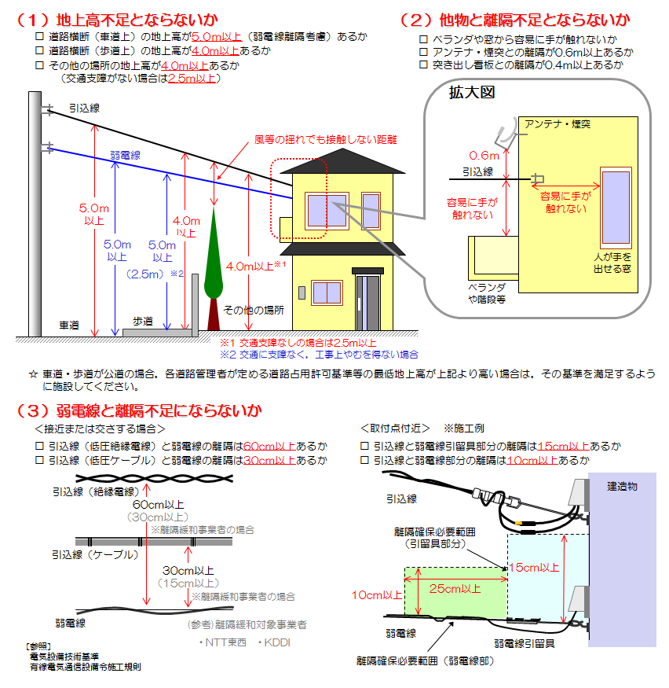

 |  |  | 上記以外の場合は、一般送配電事業者との個別協議となります。必要に応じて現場立会をお願いいたします。なお、引込線の工事施工時に地上高・離隔等が確保されていない場合には、工事施工が保留となる場合があります。

【動力】低圧技術協議票（６／８）

計器工事
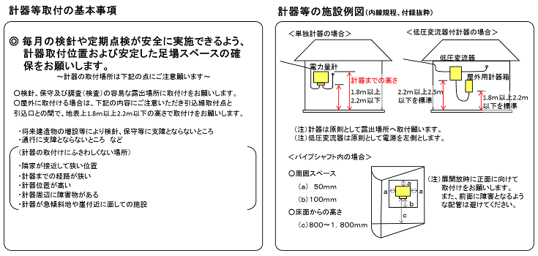 計量器 |  |  | 計器工事を行う際について下記の通り取付点高さ・作業スペース等が確保できる。 |  |  |  |  |  |  |  |  |  | □はい □いいえ □計器工事なし

 |  |  | 上記以外の場合等は一般送配電事業者と個別協議となります。なお、計器の工事施工時に検針・保守が困難と判断された場合には、工事施工が保留となる場合があります。

 |  |  | 計器の取付状況について
 |  |  | （１）検針窓のある金属製計器箱のなかに設置されている。
 |  |  | （２）計器の前面1.5m以内に4階建て以上の建物がある。
 |  |  | 検針窓のない金属製計器箱、地下、屋内、シャッターのある車庫のなかに設置されている。
 |  |  | 金属製計器箱内に漏電遮断器や配電線遮断器等が設置されている。
 |  |  | □（１）に該当 □（２）に該当 □全てに該当 □あてはまらない

【動力】低圧技術協議票（７／８）

その他情報
設計番号のご案内 |  |  |  |  |  |  |  | □必要 □不要
 |  |  |  |  |  |  |  | ※一般送配電事業者にて発行する設計番号を弊社から電気工事店様へご案内いたします。
 |  |  |  |  |  |  |  | ※お客さま設備工事なしの場合、設計番号は発番されません。
 |  |  |  |  |  |  |  | 託送申込番号のみお知らせします。
設計番号のご案内方法 |  |  |  |  |  |  |  | □メール □ＦＡＸ
電気工事設計図の提出方法 |  |  |  |  |  |  |  | □調査時持参 □窓口持参 □その他・保管場所
 |  |  |  |  |  |  |  | ( |  |  |  |  |  |  |  |  |  |  |  |  |  | ）
 |  |  |  |  |  |  |  | ※その他・保管場所の場合は（）内に記入してください。
引込請負工事設計書の提出方法 |  |  |  |  |  |  |  | □受持店窓口 □ＦＡＸ □郵送 □庫出店窓口 □メール
窓口設計完了の場合の落成有無 |  |  |  |  |  |  |  | □希望 □再連絡
 |  |  |  |  |  |  |  | ※希望：変更の際はご連絡をお願いいたします。
 |  |  |  |  |  |  |  | ※再連絡：内線落成日が決まりましたらご連絡をお願いいたします。
 |  |  | 屋内配線工事完了日 |  |  |  |  |  |  |  |  |  |  | 年 |  |  |  | 月 |  |  |  | 日
調査時立会い |  |  | 調査時立会い有無 |  |  |  |  | □立会い有り □立会い無し
 |  |  | 立会い者 |  |  |  |  | □工事店 □お客さま □その他 |  |  |  |  |  |  |  | （ |  |  |  |  |  | ）
 |  |  |  |  |  |  |  | ※その他の場合は（）内に記入してください。
日中連絡が取れる電話番号 |  |  |  |  |  |  |  |  |  |  |  |  | ー |  |  |  |  | ー
その他調査に関する情報
自家発電設備の設置 |  |  |  |  |  |  |  | □有り □無し
 |  |  | 種別 |  |  |  |  | □太陽光 □その他 |  |  |  |  |  |  |  | （ |  |  |  |  |  | ）
 |  |  |  |  |  |  |  | ※その他の場合は（）内に記入してください。
 |  |  | 定格出力 |  |  |  |  |  |  |  |  |  |  |  |  | ｋＷ
 |  |  |  |  |  |  |  | ※逆潮流が発生しない発電設備の低圧配電線への系統連系を希望される場合は以下を併せてご提出ください。

 |  |  |  |  |  |  |  | ・低圧配電線への系統連携協議依頼票
 |  |  |  |  |  |  |  | ・保護機能の整定範囲および整定値一覧表
 |  |  |  |  |  |  |  | ・単線結線図
 |  |  |  |  |  |  |  | ・認証登録証（写し）
現場設計の 立会い希望 |  |  | 立会い者
 |  |  | 電話番号 |  |  |  |  |  |  |  |  |  | ー |  |  |  |  | ー
 |  |  |  |  |  |  |  | ※立会いを希望する場合は記入してください。

【動力】低圧技術協議票（８／８）

工事費負担金・諸工料等の請求先
株式会社サイサンがお客さまの電気工事に係る費用の負担を一般送配電事業者から求められた場合、電気供給約款に基づき、お客さまにその費用を負担していただきます。

請求書送付先 |  |  |  |  |  |  |  | □お客さま情報と同じ □工事店さま情報と同じ □その他
 |  |  |  |  |  |  |  | ※その他の場合は以下に記入してください。
請求先お客さま名 |  |  |  |  |  |  |  | フリガナ
 |  |  |  |  |  |  |  |  |  |  |  |  |  |  |  |  |  |  |  |  |  | 様

請求先住所 |  |  |  |  |  |  |  | 〒 |  | ー |  |  | フリガナ

日中連絡が取れる電話番号 |  |  |  |  |  |  |  |  |  |  |  |  | ー |  |  |  |  | ー

連絡事項等

 |  |  |  |  |  |  |  | ※弊社への連絡事項等がある場合は記入してください。

